Лист1
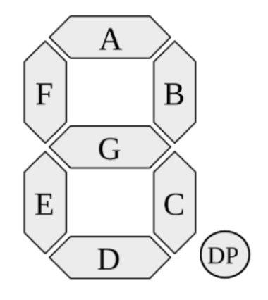
Цифра | Вход |  |  |  | Выход на семисегментный индикатор
 | x1 | x2 | x3 | x4 | a | b | c | d | e | f | g
0 | 0 | 0 | 0 | 0 | 1 | 1 | 1 | 1 | 1 | 1 | 0
1 | 0 | 0 | 0 | 1 | 0 | 1 | 1 | 0 | 0 | 0 | 0
2 | 0 | 0 | 1 | 0 | 1 | 1 | 0 | 1 | 1 | 0 | 1
3 | 0 | 0 | 1 | 1 | 1 | 1 | 1 | 1 | 0 | 0 | 1
4 | 0 | 1 | 0 | 0 | 0 | 1 | 1 | 0 | 0 | 1 | 1
5 | 0 | 1 | 0 | 1 | 1 | 0 | 1 | 1 | 0 | 1 | 1
6 | 0 | 1 | 1 | 0 | 1 | 0 | 1 | 1 | 1 | 1 | 1
7 | 0 | 1 | 1 | 1 | 1 | 1 | 1 | 0 | 0 | 0 | 0
8 | 1 | 0 | 0 | 0 | 1 | 1 | 1 | 1 | 1 | 1 | 1
9 | 1 | 0 | 0 | 1 | 1 | 1 | 1 | 1 | 0 | 1 | 1
a | 1 | 0 | 1 | 0 | 1 | 1 | 1 | 0 | 1 | 1 | 1
b | 1 | 0 | 1 | 1 | 0 | 0 | 1 | 1 | 1 | 1 | 1
c | 1 | 1 | 0 | 0 | 1 | 0 | 0 | 1 | 1 | 1 | 0
d | 1 | 1 | 0 | 1 | 0 | 1 | 1 | 1 | 1 | 0 | 1
e | 1 | 1 | 1 | 0 | 1 | 0 | 0 | 1 | 1 | 1 | 1
f | 1 | 1 | 1 | 1 | 1 | 0 | 0 | 0 | 1 | 1 | 1

